车型切换表
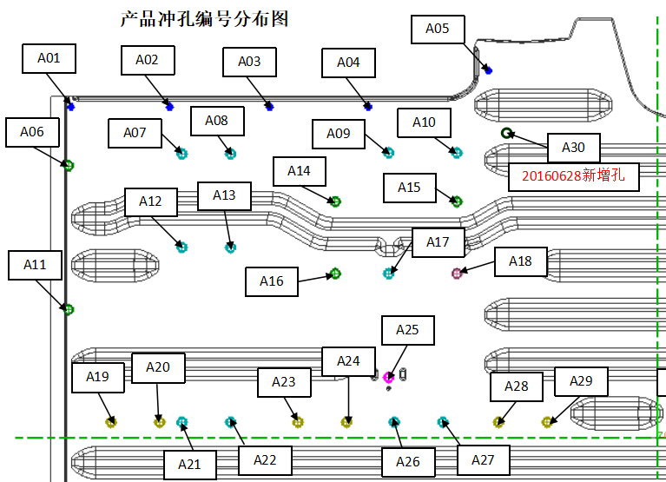
项目名称 |  |  | 车型切换表 |  |  |  | 数据版本 |  | 件一/件二/件三数据版本
零件号 | 件一零件号/件二零件号/件三零件号 |  |  |  |  |  | 编制 |  |  |  | 日期
零件名 |  |  |  |  |  |  |  | 第 |  | 页 |  | 共 |  | 页
零件类别 | 切换类别 | 是/否 | 切换实施工序 | 切换方式
 |  |  |  | 气动 | 手动 |  | 特征色标 |  | 标注代号 |  | 数量（个） |  | 备注
件一零件号 | 孔位 | ×
 | 止口 | √ | OP20 |  | √ |  | 青色线 |  | La |  | 1
 | 型面 | ×
件二零件号 | 孔位 | ×
 | 止口 | √ | OP20 |  | √ |  | 绿色线 |  | Lb |  | 1
 | 型面 | ×
件三零件号 | 孔位 | ×
 | 止口 | √ | OP20 |  | √ |  | 玫红色线 |  | Lc |  | 1
填写说明：
1）若孔位切换数量较多时见孔位切换表
2）数据版本为产品数模版本
3）手工切换方式在已知信息下尽可能具体到修边刃入量的要求或者拆刀块的方式
 | 型面 | ×

La
Lc
Lb

项目名称 |  |  | 孔位切换表 |  |  |  | 数据版本 |  | 件一/件二/件三数据版本
零件号 | 件一零件号/件二零件号/件三零件号 |  |  |  |  |  | 编制 |  |  |  | 日期
零件名 |  |  |  |  |  |  |  | 第 |  | 页 |  | 共 |  | 页
零件类别 | 全通用孔位 |  | 专属孔位 |  |  | 共用孔位 |  |  |  |  | 数量（个） |  | 备注

件一零件号 | A01 A02 A03 A04 A05 |  | A06 A11 A14 A15 A16 |  |  | A18 A30 |  |  |  |  | 12

件二零件号 |  |  |  |  |  | A30 |  |  |  |  | 6

填写说明：
此处数量为每个零件的孔位总数
件三零件号 |  |  | A07 A08 A09 A10 A12 A13 A17 A21 A22 A26 A27 |  |  | A18 A25 |  |  |  |  | 18

件四零件号 |  |  | A19 A20 A23 A24 A28 A29 |  |  | A25 A30 |  |  |  |  | 13

